Mapa
Informe Nacional de Competividad 2019-2020
Capítulo: Financiación empresarial
Mapa de portada

Profundidad y estabilidad del sistema financiero. Puesto entre 141 países.
Fuente: WEF (2019).
https://www.weforum.org/reports/global-competitiveness-report-2019
Nota: NA

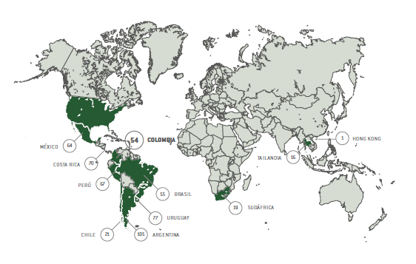
País | Puesto
Argentina | 105
Brasil | 55
Chile | 21
México | 64
Perú | 67
Costa Rica | 70
Uruguay | 77
Colombia | 54
Tailandia | 16
Sudáfrica | 19
Hong Kong | 1

Figura 1
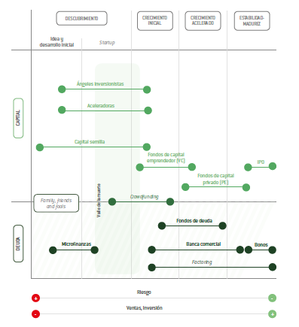
Informe Nacional de Competividad 2019-2020
Capítulo: Financiación empresarial
Figura 1

Instrumentos de financiación según etapa de desarrollo empresarial.
Fuente: CPC con base en Vesga et al. (2016).
https://www.innpulsacolombia.com/sites/all/themes/sitetheme/assets/Libro3EmprendedoresenCrecimiento.pdf
Nota: NA

1
Informe Nacional de Competividad 2019-2020
Capítulo: Financiación empresarial
Gráfica 1

Cartera de créditos bruta por tipo de crédito (COP billones constantes de 2008). Colombia, 2009-2018.
Fuente: Superfinanciera (2019). Cálculos: CPC.
https://www.superfinanciera.gov.co/publicacion/61036
Nota: NA

2,7 %
13,7 %
fecha | Comercial | Consumo | Vivienda | Microcrédito
Jan-09 | 92690.384123 | 40324.034892 | 10123.253463 | 3114.2542875
Feb-09 | 92212.202774 | 39842.15443 | 10212.721588 | 3167.5340503
Mar-09 | 91976.886994 | 39416.11749 | 9853.6921457 | 3226.4904877
29,6 %
Apr-09 | 91639.026036 | 39117.303294 | 10003.287761 | 3298.1933566
May-09 | 93924.474572 | 39010.564179 | 9765.6351473 | 3370.9135419
Jun-09 | 94225.091556 | 39039.837052 | 9916.2142502 | 3437.8666328
Jul-09 | 93686.300313 | 39134.00702 | 10150.323816 | 3510.1222845
54,0 %
Aug-09 | 91938.416152 | 39244.315966 | 10003.676783 | 3579.272293
Sep-09 | 91622.144415 | 39394.033561 | 10320.070126 | 3648.8276139
Oct-09 | 91892.65417 | 39705.635751 | 10636.735933 | 3727.087885
Nov-09 | 91781.249052 | 40412.918153 | 10924.336767 | 3753.3817292
Dec-09 | 92316.733915 | 40580.035052 | 10958.490902 | 3763.7955104
Jan-10 | 91199.979804 | 40461.016034 | 11111.675666 | 3744.0788642
Feb-10 | 91151.356947 | 40379.171111 | 11120.685782 | 3731.9141946
Mar-10 | 91209.663641 | 40456.595117 | 11423.084499 | 3712.8172986
Apr-10 | 91500.242539 | 40556.600286 | 11220.527405 | 3716.1430864
May-10 | 92567.665316 | 41038.504362 | 11548.231369 | 3728.209826
Jun-10 | 94126.089969 | 41507.55207 | 11853.030898 | 3758.3808385
Jul-10 | 95051.177659 | 42085.768857 | 11622.498568 | 3786.0948257
Aug-10 | 96369.209202 | 42696.852831 | 11936.117907 | 3851.1309274
Sep-10 | 98987.373305 | 43582.774896 | 12362.65153 | 3917.4738205
Oct-10 | 100913.87417 | 44344.201425 | 12442.525311 | 4008.0942585
Nov-10 | 104608.95294 | 45201.391695 | 12821.617871 | 4069.382011
Dec-10 | 106588.31836 | 45779.137834 | 10693.835453 | 4090.2061159
Jan-11 | 105171.85698 | 45865.705278 | 10945.951329 | 4077.8597247
Feb-11 | 106726.43275 | 46261.907271 | 11248.090238 | 4608.8091912
Mar-11 | 108153.45396 | 46903.448003 | 11644.890225 | 4678.2788906
Apr-11 | 109387.74248 | 47851.950554 | 11992.957365 | 4751.7293763
May-11 | 111376.41377 | 49121.711324 | 12404.410699 | 4826.4037428
Jun-11 | 112339.64463 | 50059.866756 | 12571.016884 | 4900.6778414
Jul-11 | 113604.7698 | 50844.241128 | 12921.269361 | 4977.2343877
Aug-11 | 115314.98088 | 51849.806213 | 13360.476448 | 5095.4592869
Sep-11 | 117702.67999 | 52618.467921 | 13442.801724 | 5194.0830842
Oct-11 | 118376.03729 | 53370.060125 | 13811.601139 | 5321.6325753
Nov-11 | 122282.47646 | 54417.226829 | 13860.850243 | 5417.0793521
Dec-11 | 122385.94233 | 55192.623047 | 14210.285578 | 5454.0239141
Jan-12 | 120434.09065 | 55260.828756 | 14423.650556 | 5465.7266024
Feb-12 | 120721.60783 | 55773.176634 | 14347.214934 | 5491.1446208
Mar-12 | 121926.60851 | 56616.237494 | 14706.736925 | 5565.2459485
Apr-12 | 122884.78739 | 57328.546917 | 14985.871374 | 5596.7202151
May-12 | 124496.74966 | 58068.423856 | 14981.192602 | 5660.3375152
Jun-12 | 125721.639 | 58784.489211 | 15275.8296 | 5753.5458021
Jul-12 | 126539.43055 | 59547.3059 | 15664.71373 | 5857.5816457
Aug-12 | 127257.79661 | 60342.482886 | 15758.510209 | 5979.5456274
Sep-12 | 128160.07267 | 60872.118902 | 16092.186129 | 6085.7898126
Oct-12 | 129299.4269 | 61536.20728 | 16424.068897 | 6212.1238833
Nov-12 | 132775.2319 | 62572.753877 | 16863.28582 | 6316.6017494
Dec-12 | 135094.96144 | 63175.686524 | 17231.223445 | 6374.6018573
Jan-13 | 134133.09506 | 63290.875836 | 17449.605242 | 6405.6101637
Feb-13 | 134883.52524 | 63510.200165 | 17689.380781 | 6445.7723176
Mar-13 | 135866.85709 | 63849.699701 | 17945.064783 | 6499.4030722
Apr-13 | 137136.03799 | 64344.093815 | 18239.868318 | 6595.6286718
May-13 | 139408.57999 | 64804.007177 | 18330.786097 | 6697.6108164
Jun-13 | 142288.57383 | 65170.116014 | 18756.785863 | 6773.6425819
Jul-13 | 142494.88946 | 65861.556578 | 19259.327416 | 6900.2132512
Aug-13 | 144007.14644 | 66516.557309 | 19702.548275 | 6995.9244964
Sep-13 | 145403.16763 | 67079.344012 | 20127.025382 | 7093.0890779
Oct-13 | 146268.05341 | 68021.023103 | 20696.909328 | 7125.4795694
Nov-13 | 148358.24073 | 68910.460065 | 21252.949553 | 7249.976186
Dec-13 | 148838.27579 | 69373.491012 | 21665.943658 | 7338.0955217
Jan-14 | 148942.11638 | 69315.478486 | 21930.478157 | 7303.8650554
Feb-14 | 150412.11518 | 69303.05194 | 22228.762919 | 7291.666701
Mar-14 | 151345.72689 | 69487.787544 | 22493.108864 | 7360.340731
Apr-14 | 152908.80831 | 69931.776275 | 22786.276253 | 7405.9423065
May-14 | 154486.55032 | 70446.3278 | 23128.392133 | 7455.3337413
Jun-14 | 156898.73192 | 70924.462151 | 23473.329896 | 7497.6858755
Jul-14 | 156830.2074 | 71582.184862 | 23801.022153 | 7559.2539688
Aug-14 | 157563.48287 | 72224.854774 | 24101.351763 | 7608.5878903
Sep-14 | 158514.42394 | 73145.332653 | 24034.462864 | 7678.5996392
Oct-14 | 159696.89521 | 74035.454047 | 24422.470174 | 7736.4638103
Nov-14 | 163614.66293 | 75260.304093 | 24761.587838 | 7774.9964701
Dec-14 | 166705.47309 | 75650.197867 | 24755.57076 | 7747.8884808
Jan-15 | 163315.60598 | 75341.042508 | 30819.22487 | 7680.1422503
Feb-15 | 164278.37133 | 74980.24697 | 30929.972048 | 8400.4348456
Mar-15 | 165050.99413 | 75405.452914 | 31684.065985 | 8407.4261986
Apr-15 | 164249.31101 | 75693.138558 | 31761.167966 | 8420.3004108
May-15 | 167422.41874 | 76261.882911 | 32402.216841 | 8422.7292652
Jun-15 | 169965.82802 | 77401.879941 | 32479.096783 | 8455.5213777
Jul-15 | 172667.96004 | 77930.328926 | 33056.947168 | 8493.8873834
Aug-15 | 177379.95145 | 78281.390761 | 33374.400439 | 8443.0849844
Sep-15 | 176251.24585 | 78544.205944 | 33731.519803 | 8440.5662319
Oct-15 | 176049.84768 | 78775.943841 | 33720.394679 | 8438.7980374
Nov-15 | 177924.47061 | 79255.576865 | 34118.089663 | 8428.9808998
Dec-15 | 176711.97067 | 79392.278725 | 34470.809151 | 8366.3242635
Jan-16 | 175761.9921 | 78477.765498 | 34317.908883 | 8233.932004
Feb-16 | 176121.79835 | 78042.239717 | 34338.547534 | 8162.7699341
Mar-16 | 173353.85345 | 77807.388223 | 34456.661577 | 8100.7811145
Apr-16 | 172766.99515 | 78277.811141 | 34805.943751 | 8139.2796815
May-16 | 174588.4807 | 78835.900449 | 35139.457151 | 8150.009045
Jun-16 | 173417.75086 | 79658.102577 | 35466.962227 | 8131.9925116
Jul-16 | 174257.30949 | 79945.888125 | 35710.133483 | 8142.3445483
Aug-16 | 174509.20802 | 81181.793408 | 36299.21217 | 8275.4506607
Sep-16 | 174506.51251 | 82171.751737 | 36475.236732 | 8364.5126437
Oct-16 | 174771.97772 | 83196.085599 | 36969.920731 | 8414.9275751
Nov-16 | 176171.53869 | 84465.468063 | 37194.073347 | 8456.2752972
Dec-16 | 173873.14238 | 84992.064282 | 37605.220429 | 8438.897241
Jan-17 | 170324.4175 | 84467.46445 | 37375.845944 | 8380.7059113
Feb-17 | 170356.64266 | 84162.808011 | 37513.303088 | 8349.8353197
Mar-17 | 170326.70722 | 84504.408249 | 37509.538905 | 8366.156108
Apr-17 | 171033.86209 | 84644.667103 | 37683.253266 | 8362.0323519
May-17 | 171519.1942 | 85378.135833 | 38004.31508 | 8381.5922783
Jun-17 | 173209.85895 | 86016.395575 | 38043.5452 | 8491.1604377
Jul-17 | 172526.0257 | 86656.658124 | 38425.332782 | 8575.3089654
Aug-17 | 171783.23266 | 87166.110775 | 38814.176451 | 8637.1787496
Sep-17 | 172762.73016 | 87880.660598 | 39266.680172 | 8703.1185713
Oct-17 | 172863.30539 | 88605.567564 | 39617.546485 | 8717.6264868
Nov-17 | 173042.92541 | 89651.621577 | 39793.940467 | 8753.191621
Dec-17 | 172596.89027 | 89563.817136 | 40239.605056 | 8734.8870205
Jan-18 | 169911.97244 | 89070.834346 | 40111.627952 | 8695.6071472
Feb-18 | 170210.29038 | 88880.947472 | 40024.869224 | 8682.4017666
Mar-18 | 171013.42817 | 89004.236035 | 40463.230624 | 8655.7683424
Apr-18 | 170421.84403 | 89342.513951 | 40713.320223 | 8655.0731962
May-18 | 170698.57745 | 89887.197009 | 41082.37061 | 8673.9643613
Jun-18 | 170870.74286 | 90263.688848 | 41480.322895 | 8674.3241191
Jul-18 | 170188.25619 | 90923.277873 | 41618.289669 | 8700.4577883
Aug-18 | 169095.32242 | 91711.939411 | 42052.744738 | 8727.108649
Sep-18 | 169097.52439 | 92281.031235 | 42444.217693 | 8719.8390746
Oct-18 | 170975.19359 | 93219.778778 | 42895.76992 | 8756.964059
Nov-18 | 172618.37427 | 94554.188501 | 43349.349785 | 8803.1165545
Dec-18 | 172669.46746 | 94803.285814 | 43747.528412 | 8764.895963

2A
Informe Nacional de Competividad 2019-2020
Capítulo: Financiación empresarial
Gráfica 2A

Volumen de finanzas alternativas (millones USD). Colombia y países de referencia, 2017.
Fuente: CCAF (2018).
https://www.jbs.cam.ac.uk/faculty-research/centres/alternative-finance/publications/reaching-new-heights/#.XbNGMZpKjIU
https://www.jbs.cam.ac.uk/faculty-research/centres/alternative-finance/publications/3rd-asia-pacific-region-alternative-finance-industry-report/#.XbNGPppKjIU
https://www.jbs.cam.ac.uk/faculty-research/centres/alternative-finance/publications/middle-east-and-africa/#.XbNGRZpKjIU
https://www.jbs.cam.ac.uk/faculty-research/centres/alternative-finance/publications/shifting-paradigms/#.XbNGWZpKjIU
Nota: NA
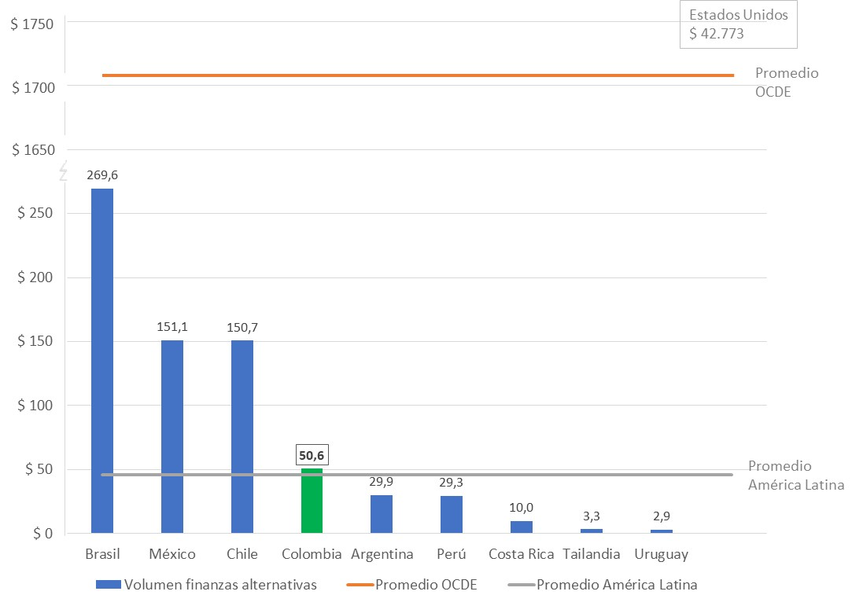
País | Volumen finanzas alternativas | OCDE | América Latina
E.E.U.U. | 42,773.2 | 1,712.58 | 45.97
Brasil | 269.6 | 1,712.58 | 45.97
México | 151.1 | 1,712.58 | 45.97
Chile | 150.7 | 1,712.58 | 45.97
Colombia | 50.6 | 1,712.58 | 45.97
Argentina | 29.9 | 1,712.58 | 45.97
Perú | 29.3 | 1,712.58 | 45.97
Costa Rica | 10.0 | 1,712.58 | 45.97
Tailandia | 3.3 | 1,712.58 | 45.97
Uruguay | 2.9 | 1,712.58 | 45.97

2B
Informe Nacional de Competividad 2019-2020
Capítulo: Financiación empresarial
Gráfica 2B

Volumen de finanzas alternativas para empresas (% del volumen total). Colombia y países de referencia, 2017.
Fuente: CCAF (2018).
https://www.jbs.cam.ac.uk/faculty-research/centres/alternative-finance/publications/reaching-new-heights/#.XbNGMZpKjIU
https://www.jbs.cam.ac.uk/faculty-research/centres/alternative-finance/publications/3rd-asia-pacific-region-alternative-finance-industry-report/#.XbNGPppKjIU
https://www.jbs.cam.ac.uk/faculty-research/centres/alternative-finance/publications/middle-east-and-africa/#.XbNGRZpKjIU
https://www.jbs.cam.ac.uk/faculty-research/centres/alternative-finance/publications/shifting-paradigms/#.XbNGWZpKjIU

País | % finanzas alternativas a empresas | OCDE | América Latina
Chile | 100.0% | 24.65% | 41.80%
Costa Rica | 93.1% | 24.65% | 41.80%
Uruguay | 62.8% | 24.65% | 41.80%
Argentina | 43.8% | 24.65% | 41.80%
Perú | 40.6% | 24.65% | 41.80%
México | 36.3% | 24.65% | 41.80%
Tailandia | 29.3% | 24.65% | 41.80%
E.E.U.U | 23.6% | 24.65% | 41.80%
Brasil | 21.4% | 24.65% | 41.80%
Colombia | 13.4% | 24.65% | 41.80%

3A
Informe Nacional de Competividad 2019-2020
Capítulo: Financiación empresarial
Gráfica 3A

Crédito empresarial a pymes y total (COP billones constantes de 2008, % del total). Colombia, 2008-2017.
Fuente: OCDE (2019).
Https://doi.org/10.1787/fin_sme_ent-2019-en
Nota: NA

 | 2008 | 2009 | 2010 | 2011 | 2012 | 2013 | 2014 | 2015 | 2016 | 2017
Créditos bancarios, Pymes | 29.2 | 26.1 | 27.9 | 37.1 | 42.0 | 45.5 | 47.3 | 47.5 | 47.1 | 47.2
Créditos bancarios, total | 96.8 | 94.1 | 109.2 | 125.0 | 137.4 | 151.0 | 168.9 | 184.6 | 184.5 | 183.1
% del total | 30.2% | 27.7% | 25.6% | 29.7% | 30.6% | 30.1% | 28.0% | 25.7% | 25.5% | 25.8%

3B
Informe Nacional de Competividad 2019-2020
Capítulo: Financiación empresarial
Gráfica 3B

Tasa de interés para pymes y diferencial de tasa de interés. Colombia, 2008-2017.
Fuente: OCDE (2019).
Https://doi.org/10.1787/fin_sme_ent-2019-en
Nota: NA

 | 2008 | 2009 | 2010 | 2011 | 2012 | 2013 | 2014 | 2015 | 2016 | 2017
Tasa de interés, Pymes | 23.1% | 20.4% | 18.7% | 14.3% | 14.7% | 13.2% | 13.5% | 14.7% | 16.9% | 15.4%
Diferencial del tipo de interés | 0.09 | 0.10 | 0.11 | 0.05 | 0.05 | 0.05 | 0.05 | 0.06 | 0.06 | 0.06
Tasa de interés, empresas grandes | 14.2% | 10.1% | 7.2% | 9.3% | 9.3% | 8.0% | 8.3% | 8.8% | 11.0% | 9.2%

 | 8.89 | 10.34 | 11.43 | 5.06 | 5.43 | 5.26 | 5.21 | 5.91 | 5.86 | 6.21

4
Informe Nacional de Competividad 2019-2020
Capítulo: Financiación empresarial
Gráfica 4

Volumen total de factoring (USD millones constantes de 2010). Colombia y países de referencia, 2009 y 2018.
Fuente: Factors Chain International (2018).
https://fci.nl/about-factoring/2018_World_Factoring_Statistics.pdf
https://fci.nl/downloads/annual_review_2015.pdf
Nota: NA

País | 2009 | 2018 | OCDE | América Latina
China | $ 95,023 | $ 421,912 | $ 43,689 | $ 11,816
Brasil | $ 41,850 | $ 48,469 | $ 43,689 | $ 11,816
Chile | $ 20,473 | $ 27,166 | $ 43,689 | $ 11,816
México | $ 13,484 | $ 25,092 | $ 43,689 | $ 11,816
Sudáfrica | $ 19,061 | $ 19,049 | $ 43,689 | $ 11,816
Perú | $ 1,070 | $ 12,325 | $ 43,689 | $ 11,816
Colombia | $ 3,377 | $ 7,321 | $ 43,689 | $ 11,816
Tailandia | $ 2,975 | $ 6,025 | $ 43,689 | $ 11,816
Argentina | $ 473 | $ 3,141 | $ 43,689 | $ 11,816

5
Informe Nacional de Competividad 2019-2020
Capítulo: Financiación empresarial
Gráfica 5

Número de fondos de capital privado y capital comprometido (USD millones) por tipo de fondo. Colombia, 2018.
Fuente: Asociación Colombiana de Fondos de Capital Privado y EY Colombia (2018).
http://colcapital.org/wp-content/uploads/2019/01/Estudio_Anual_2018.pdf
Nota: En este análisis no se incluyen los fondos de infraestructura, inmobiliarios o de recursos naturales por no estar enfocados en el desarrollo empresarial.

37
Tipo de fondo | Número de fondos | Compromisos de capital destinados a otros países | Compromisos de capital destinados a Colombia
Adquisición / Crecimiento | 37 | 14,994.6 | 4,708.3
Infraestructura | 14 | 1,351.7 | 6,927.1
Inmobiliario | 29 | 1,229.2 | 3,885.2
Impacto | 9 | 371.9 | 56.4
Capital Emprendedor | 19 | 282.3 | 106.7
Recursos Naturales | 3 | 27.7 | 175.2
Total | 111 | 18,257.3 | 15,858.8

14

29

9
19
3

6
Informe Nacional de Competividad 2019-2020
Capítulo: Financiación empresarial
Gráfica 6

Capitalización bursátil (% PIB). Colombia y países de referencia, 2005-2018.
Fuente: Banco Mundial (2019).
https://data.worldbank.org/indicator/CM.MKT.LCAP.GD.ZS
Nota: NA

País | 2005 | 2006 | 2007 | 2008 | 2009 | 2010 | 2011 | 2012 | 2013 | 2014 | 2015 | 2016 | 2017 | 2018
OCDE | 98.3% | 111.1% | 109.6% | 57.6% | 83.4% | 89.9% | 73.5% | 84.9% | 103.5% | 104.7% | 105.7% | 109.7% | 126.9% | 108.3%
Tailandia | 65.4% | 63.2% | 75.0% | 35.4% | 62.8% | 81.4% | 72.4% | 98.0% | 84.3% | 105.7% | 86.9% | 105.0% | 120.5% | 99.2%
Chile | 111.0% | 112.7% | 122.6% | 73.4% | 133.8% | 156.4% | 107.2% | 117.3% | 95.2% | 89.5% | 78.0% | 84.9% | 106.1% | 84.1%
Brasil | 53.2% | 64.1% | 98.0% | 34.9% | 80.2% | 70.0% | 47.0% | 49.8% | 41.3% | 34.4% | 27.2% | 42.2% | 46.5% | 49.1%
Perú | 31.7% | 45.1% | 67.9% | 31.4% | 59.3% | 70.1% | 47.7% | 53.3% | 40.3% | 39.2% | 29.8% | 42.3% | 47.1% | 42.0%
América Latina | 41.8% | 50.3% | 67.9% | 30.1% | 62.8% | 61.7% | 43.5% | 48.7% | 41.5% | 35.8% | 29.8% | 37.2% | 42.2% | 40.0%
México | 27.3% | 35.7% | 37.8% | 21.1% | 39.1% | 43.0% | 34.6% | 43.7% | 41.3% | 36.5% | 34.4% | 32.7% | 36.0% | 31.5%
Colombia | 34.8% | 34.9% | 49.6% | 36.3% | 60.4% | 72.9% | 60.2% | 70.7% | 53.1% | 38.5% | 29.3% | 36.7% | 39.0% | 31.4%
Argentina | 23.9% | 22.0% | 19.8% | 11.0% | 13.7% | 15.1% | 8.2% | 6.3% | 9.6% | 11.4% | 9.4% | 11.4% | 16.9% | 8.9%

7
Informe Nacional de Competividad 2019-2020
Capítulo: Financiación empresarial
Gráfica 7

Acciones negociadas, índice de rotación de las acciones nacionales (% del valor de acciones). Colombia y países de referencia, 2013 y 2018.
Fuente: Banco Mundial (2019).
https://data.worldbank.org/indicator/CM.MKT.TRNR
Nota: NA

País | 2013 | 2018 | OCDE 2018 | América Latina 2018
Turquía | 191.2% | 247.8% | 104.0% | 50.3%
Brasil | 72.5% | 83.9% | 104.0% | 50.3%
Tailandia | 98.7% | 77.2% | 104.0% | 50.3%
Suáfrica | 24.6% | 34.1% | 104.0% | 50.3%
México | 31.1% | 24.4% | 104.0% | 50.3%
Chile | 15.5% | 17.4% | 104.0% | 50.3%
Colombia | 10.1% | 13.2% | 104.0% | 50.3%
Argentina | 4.2% | 9.9% | 104.0% | 50.3%
Perú | 3.9% | 2.4% | 104.0% | 50.3%

